图纸信息表
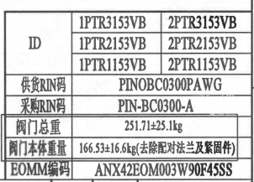
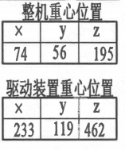
页码 | 表格名称 | 字段名称 | 字段值 | 标准字段名 | 标准字段值
1 | 阀门参数表 | ID | 1ECS1201VE,2ECS1201VE,1PTR2153VB,2PTR2153VB,1PTR1153VB,2PTR1153VB | 功能位置编码 | 1ECS1201VE,2ECS1201VE,1PTR2153VB,2PTR2153VB,1PTR1153VB,2PTR1153VB
1 | 阀门参数表 | 供货RIN码 | PINOBC0300PAWG | 供货RIN码 | PINOBC0300PAWG
1 | 阀门参数表 | 采购RIN码 | PIN-BC0300-A | 采购RIN码 | PIN-BC0300-A
1 | 阀门参数表 | 阀门总重 | 251.71±25.1kg
1 | 阀门参数表 | 阀门本体重量 | 166.53±16.6kg（去除配对法兰及紧固件）
1 | 阀门参数表 | EOMM编码 | ANX42EOM003W90F45SS
1 | 主要性能参数 | 公称尺寸 | DN300 | 阀门入口口径 | DN300
 |  |  |  | 阀门出口口径 | DN300
1 | 主要性能参数 | 压力等级 | 150
1 | 主要性能参数 | 工作压力 | 1.0
1 | 主要性能参数 | 壳体强度试验压力（保压≥10min，无渗漏） | 2.85
1 | 主要性能参数 | 壳体密封试验压力（保压≥10min，无渗漏） | 2.85
1 | 主要性能参数 | 阀座密封试验压力（保压≥10min，无可见泄漏） | 2.09
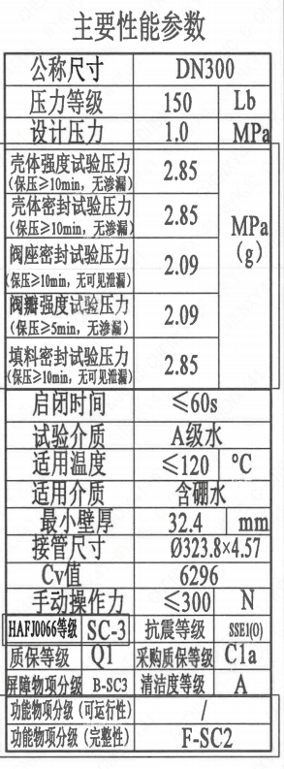
1 | 主要性能参数 | 阀瓣强度试验压力（保压≥5min，无渗漏） | 2.09
1 | 主要性能参数 | 填料密封试验压力（保压≥10min，无可见泄漏） | 2.85
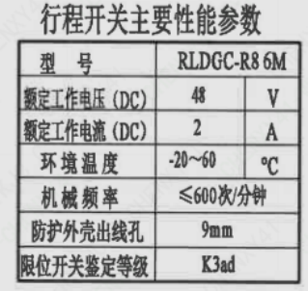
1 | 主要性能参数 | 启闭时间 | ≤60s
1 | 主要性能参数 | 试验介质 | A级水
1 | 主要性能参数 | 适用温度 | ≤120
1 | 主要性能参数 | 适用介质 | 含硼水 | 流体介质 | B
1 | 主要性能参数 | 最小壁厚 | 32.4
1 | 主要性能参数 | 接管尺寸 | ∅323.8×4.57 | 入口接管外径 | 323.8
 |  |  |  | 入口接管壁厚 | 4.57
 |  |  |  | 出口接管外径 | 323.8
 |  |  |  | 出口接管壁厚 | 4.57
1 | 主要性能参数 | Cv值 | 6296 | 设计要求流量系数 | 6296
1 | 主要性能参数 | 手动操作力 | ≤300
1 | 主要性能参数 | HAF J0066等级 | SC-3 | 核安全等级（阀门本体） | SC-3
1 | 主要性能参数 | 抗震等级 | SSE1(O) | 抗震要求 | SSE1
 |  |  |  | 抗震分类 | O
1 | 主要性能参数 | 质保等级 | Q1 | 物项质保等级 | Q1
1 | 主要性能参数 | 采购质保等级 | C1a
1 | 主要性能参数 | 屏障物项分级 | B-SC3 | 屏障物项分级 | B-SC3
1 | 主要性能参数 | 清洁度等级 | A | 清洁度等级 | A
1 | 主要性能参数 | 功能物项分级（可运行性） | / | 功能物项分级（可运行性）
1 | 主要性能参数 | 功能物项分级（完整性） | F-SC2 | 功能物项分级（完整性） | F-SC2
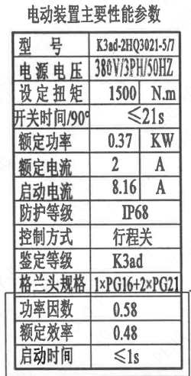
1 | 阀门重心信息表 | 整机重心位置 | （74,56,195）
1 | 阀门重心信息表 | 驱动机构重心位置 | （233,119,462）
1 | 电动装置主要性能参数 | 型号 | K3Aad-2HQ3021-5/7
1 | 电动装置主要性能参数 | 电源电压 | 380V/3PH/50HZ
1 | 电动装置主要性能参数 | 设定扭矩 | 1500
1 | 电动装置主要性能参数 | 开关时间/90° | ≤21s
1 | 电动装置主要性能参数 | 额定功率 | 0.37
1 | 电动装置主要性能参数 | 额定电流 | 2
1 | 电动装置主要性能参数 | 启动电流 | 8.16
1 | 电动装置主要性能参数 | 防护等级 | IP68
1 | 电动装置主要性能参数 | 控制方式 | 行程关
1 | 电动装置主要性能参数 | 鉴定等级 | K3ad | 驱动装置鉴定程序 | K3ad
1 | 电动装置主要性能参数 | 功率因数 | 0.58
1 | 电动装置主要性能参数 | 额定效率 | 0.48
1 | 电动装置主要性能参数 | 启动时间 | ≤1s
1 | 电动装置主要性能参数 | 格兰头规格 | 1×PG16+2×PG21
1 | 行程开关主要性能参数 | 型号 | RLDGC-R8 6M
1 | 行程开关主要性能参数 | 额定工作电压（DC） | 48
1 | 行程开关主要性能参数 | 额定工作电流（DC） | 2
1 | 行程开关主要性能参数 | 环境温度 | -20~60
1 | 行程开关主要性能参数 | 机械频率 | ≤600次/分钟
1 | 行程开关主要性能参数 | 防护外壳出线孔 | 9mm
1 | 行程开关主要性能参数 | 限位开关鉴定等级 | K3ad | 限位开关鉴定程序 | K3ad

材料清单
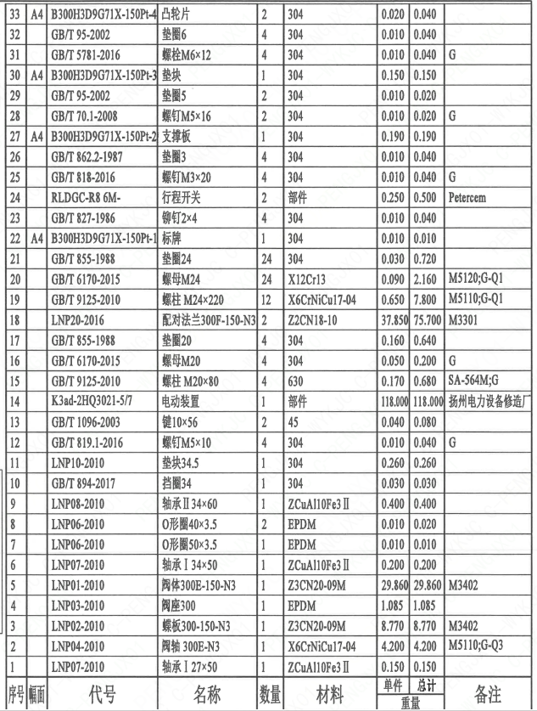
页码 | 序号 | 幅面 | 代号 | 名称 | 数量 | 材料 | 单件 | 总计 | 备注
1 | 1 |  | LNP07-2010 | 轴承Ⅰ27×50 | 1 | ZCuAl10Fe3Ⅱ | 0.150 | 0.150
1 | 2 |  | LNP04-2010 | 阀轴300E-N3 | 1 | X6CrNiCu17-04 | 4.200 | 4.200 | M5110;G-Q3
1 | 3 |  | LNP02-2010 | 蝶板300-150-N3 | 1 | Z3CN20-09M | 8.770 | 8.770 | M3402
1 | 4 |  | LNP03-2010 | 阀座300 | 1 | EPDM | 1.085 | 1.085
1 | 5 |  | LNP01-2010 | 阀体300E-150-N3 | 1 | Z3CN20-09M | 29.860 | 29.860 | M3402
1 | 6 |  | LNP07-2010 | 轴承Ⅰ34×50 | 1 | ZCuAl10Fe3Ⅱ | 0.200 | 0.200
1 | 7 |  | LNP06-2010 | O形圈50×3.5 | 1 | EPDM | 0.010 | 0.010
1 | 8 |  | LNP06-2010 | O形圈40×3.5 | 2 | EPDM | 0.010 | 0.020
1 | 9 |  | LNP08-2010 | 轴承Ⅱ34×60 | 1 | ZCuAl10Fe3Ⅱ | 0.400 | 0.400
1 | 10 |  | GB/T 894-2017 | 挡圈34 | 1 | 304 | 0.030 | 0.030
1 | 11 |  | LNP10-2010 | 垫块34.5 | 1 | 304 | 0.260 | 0.260
1 | 12 |  | GB/T 819.1-2016 | 螺钉M5×10 | 4 | 304 | 0.010 | 0.040 | G
1 | 13 |  | GB/T 1096-2003 | 键10×56 | 2 | 45 | 0.040 | 0.080
1 | 14 |  | K3ad-2HQ3021-5/7 | 电动装置 | 1 | 部件 | 118.000 | 118.000 | 扬州电力设备修造厂
1 | 15 |  | GB/T 9125-2010 | 螺柱M20×80 | 4 | 630 | 0.170 | 0.680 | SA-564M;G
1 | 16 |  | GB/T 6170-2015 | 螺母M20 | 4 | 304 | 0.050 | 0.200 | G
1 | 17 |  | GB/T 855-1988 | 垫圈20 | 4 | 304 | 0.160 | 0.640
1 | 18 |  | LNP20-2016 | 配对法兰300F-150-N3 | 2 | Z2CN18-10 | 37.850 | 75.700 | M3301
1 | 19 |  | GB/T 9125-2010 | 螺柱M24×220 | 12 | X6CrNiCu17-04 | 0.650 | 7.800 | M5110;G-Q1
1 | 20 |  | GB/T 6170-2015 | 螺母M24 | 24 | X12Cr13 | 0.090 | 2.160 | M5120;G-Q1
1 | 21 |  | GB/T 855-1988 | 垫圈24 | 24 | 304 | 0.030 | 0.720
1 | 22 | A4 | B300H3D9G71X-150Pt-1 | 标牌 | 1 | 304 | 0.010 | 0.010
1 | 23 |  | GB/T 827-1986 | 铆钉2×4 | 4 | 304 | 0.010 | 0.040
1 | 24 |  | RLDGC-R8 6M- | 行程开关 | 2 | 部件 | 0.250 | 0.500 | Petercem
1 | 25 |  | GB/T 818-2016 | 螺钉M3×20 | 4 | 304 | 0.010 | 0.040 | G
1 | 26 |  | GB/T 862.2-1987 | 垫圈3 | 4 | 304 | 0.010 | 0.040
1 | 27 | A4 | B300H3D9G71X-150Pt-2 | 支撑板 | 1 | 304 | 0.190 | 0.190
1 | 28 |  | GB/T 70.1-2008 | 螺钉M5×16 | 2 | 304 | 0.010 | 0.020 | G
1 | 29 |  | GB/T 95-2002 | 垫圈5 | 2 | 304 | 0.010 | 0.020
1 | 30 | A4 | B300H3D9G71X-150Pt-3 | 垫块 | 1 | 304 | 0.150 | 0.150
1 | 31 |  | GB/T 5781-2016 | 螺栓M6×12 | 4 | 304 | 0.010 | 0.040 | G
1 | 32 |  | GB/T 95-2002 | 垫圈6 | 4 | 304 | 0.010 | 0.040
1 | 33 | A4 | B300H3D9G71X-150Pt-4 | 凸轮片 | 2 | 304 | 0.020 | 0.040
1 | 34 |  | GB/T 70.1-2008 | 螺钉M4×10 | 4 | 304 | 0.010 | 0.040 | G
1 | 35 |  | GB/T 95-2002 | 垫圈4 | 4 | 304 | 0.010 | 0.040
1 | 36 |  | LNP36-2020 | 流向指示牌B10×32 | 1 | 304 | 0.010 | 0.010
1 | 37 |  | GB/T 827-1986 | 铆钉2×4 | 2 | 304 | 0.010 | 0.020
1 | 38 | A4 | B300H3D9G71X-150Pt-5 | 轴孔加工图 | 1 | 用于K3ad-2HQ3021-5/7 | 0.000 | 0.000

技术要求
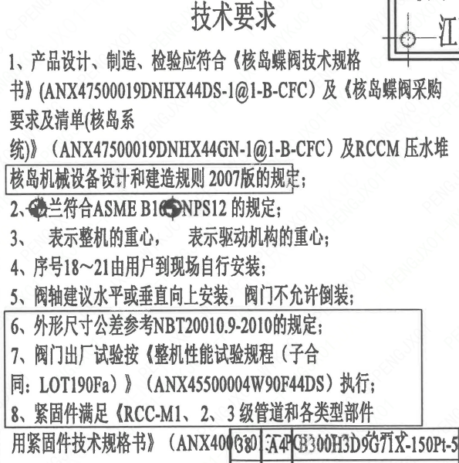
页码 | 字段名称 | 内容
1 | 技术要求-1 | 1、产品设计、制造、检验应符合《核岛蝶阀技术规格书》（ANX47500019DNHX44DS-1@1-B-CFC）及《核岛蝶阀采购要求及清单（核岛系统）》（ANX47500019DNHX44GN-1@1-B-CFC）及RCCM 压水堆核岛机械设备设计和建造规则2007版的规定：
1 | 技术要求-2 | 2、兰符合ASME B16NPS12的规定；
1 | 技术要求-3 | 3、表示整机的重心，表示驱动机构的重心；
1 | 技术要求-4 | 4、序号18~21由用户到现场自行装配；
1 | 技术要求-5 | 5、阀轴建议水平或垂直向上安装，阀门不允许倒装；
1 | 技术要求-6 | 6、外形尺寸公差参考NBT20010.9-2010的规定
1 | 技术要求-7 | 7、阀门出厂试验按《整机性能试验规程（子合同：LOT190Fa）》 （ANX45500004W90F44DS） 执行：
1 | 技术要求-8 | 8、紧固件满足《RCC-M1、2、3级管道和各类型部件用紧固件技术规格书》（ANX400
1 | 采购要求及清单文件编码 | ANX47500019DNHX44GN

图签栏
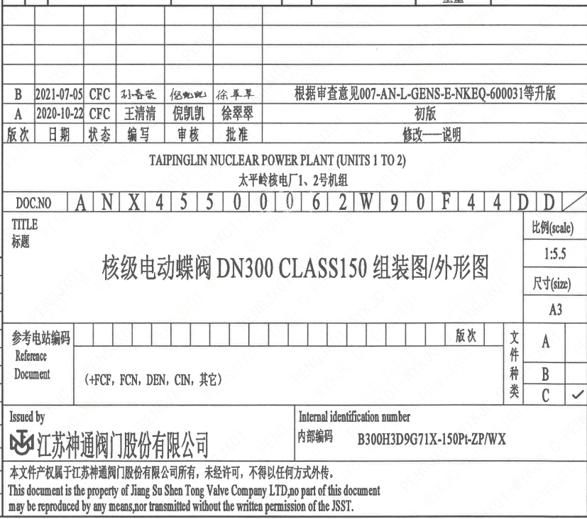
页码 | 文件编码 | 卷标 | 标题 | 参考文件编码 | 参考电站编码版次
1 | ANX45500062W90F44DD |  | 核级电动蝶阀DN300 CLASS150组装图/外形图

